Sheet1
宁波龙和仓储有限公司（进仓单）

我司合同号： |  |  |  | 进仓编号：

我司联系人： |  | 电话： |  |  | 传真： | 0574-27903955

唛头：各产品货号（有俄罗斯文字）
出货前：包装尺寸请传真于我司确认! 为保证产品无误，请及时寄出货样各2套到我司，产品必须
确认后方可进仓，否则一切后果由贵司承担。
货物最晚送抵仓库时间：
送货单位： |  |  |  | 联系方式：
送货车号： |  |  |  | 司机电话：
品名 | 货号 |  | 箱数 | 毛重 | 体积 | 进仓编号

注意事项：
1、仓库收货时间：08:00--22:00，送仓前请在仓库小程序进行送仓预约，如预约完成后有车号更新，请及时电话告知仓库；
2、送货车辆从梅山盐田大道货运1,2,3卡口通道，通道显示屏显示“正常放行”后方可进入，进卡过程中如出现异常问题不能正常进卡，请司机退车到边上，先与我司联系；

3、上述缺省栏内容，由发货人在进仓前填写完整，内容空白则仓库有权拒收货物
4、唛头无法辨识的货物，或外包装变形、潮湿的货物仓库有权拒收或暂收
5、发货人送货时如每车有多种唛头款号的货物，请按照一定次序装车并提供相应清单。如果装车次序错乱而导致卸货时需要仓库分唛，仓库将收取分唛费，并以送货司机在回单上的签字为准；
6、所送货物如在卸货、仓储、装箱时有特殊要求，如食品、展览品、易碎品、高价值货请写明，食品、易碎品凭保函进仓
7、龙和仓库收取标准：输单费用20元/票，卸货费用20元/方，缠膜费用5元/小托，10元/大托，体积四舍五入
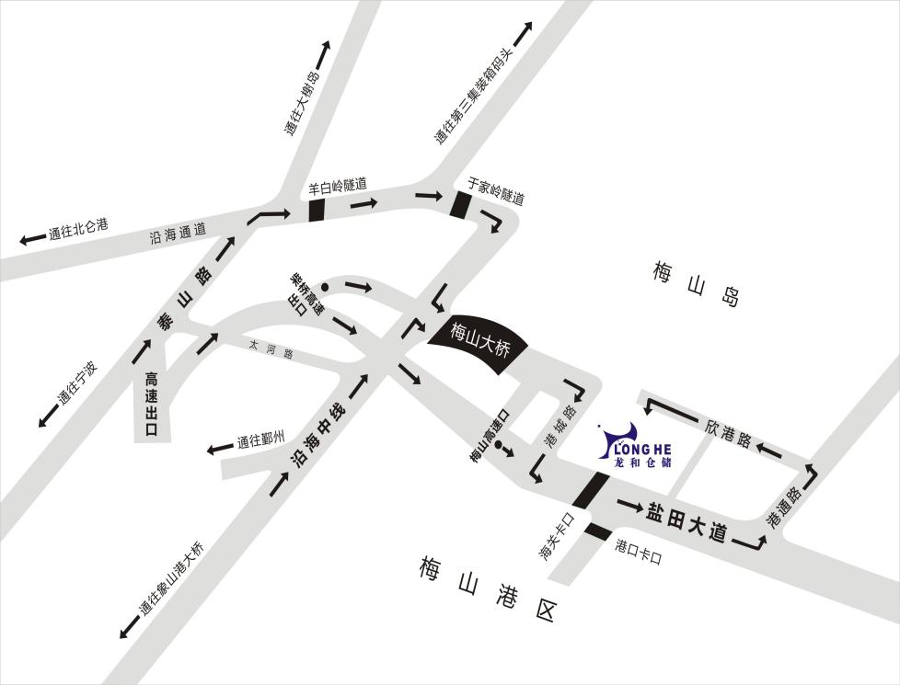


宁波龙和仓储地址：宁波市北仑区梅山街道欣港路568号（数智园区）
1.走高速，下了高速后是盐田大道，直走到中保区卡口，从1、2、3这三个通道进卡口，直走到港通路左转，往前左转开到新港路直走，仓库在左手边； 2.不走高速，下梅山大桥后直走第三个红绿灯右转，然后直走看到盐田大道右转，然后直行到中保区卡口
联系电话：0574-55846261、55875526（客服）、0574-55846279（输单）
在线查询网址：122.227.151.30

